Blad1
INDICATIEVE AANTALLEN OP BASIS VAN ESTETISCHE PROJECTIE IN DE PLAFONDS.
DE DAADWERKELIJKE AANTALLEN DOOR DE INSTALLATEUR TE BEPALEN O.B.V. VAN DE DOOR HEM TE VERVAARDIGEN LICHTBEREKENING. Aan de aantallen hieronder kunnen geen rechten worden ontleend.

Type armatuur | Afbeelding | Begane grond | 1e Verdieping | 2e Verdieping | 3e Verdieping | 4e Verdieping | Totaal | Prijs/stuk excl BTW* | Totaalprijs
Inlegarmatuur 600x600 Staal, Wit, Signaalwit (RAL9003), draadloze driver, 4000 lm, 31 W, 135 lm/W, 4000 K, (0.43, 0.40) SDCM ≤3, UGR19, Lichthoek 84°, Microprismatische lens, Polymethylmethacrylaat, Bescherming tegen vingers, bescherming tegen draden, spatwaterdicht, 0,3 J, Veiligheidsklasse II, 3-polige aansluitunit |  | 743 | 943 | 990 | 991 | 578 | 4245 |  | 0
LED Downlghter D205 mm Gegoten aluminium, Wit, Verkeerswit (RAL9016), draadloze driver, extern, 2100 lm, 22.5 W, 93 lm/W, 4000 K, (0.38212,0.38031) SDCM<3, Lichthoek 90°, Opaal, Polystyreen, Bescherming tegen vingers, bescherming tegen draden, spatwaterdicht, 0,2 J standaard, Veiligheidsklasse II, 2-polige aansluitunit | 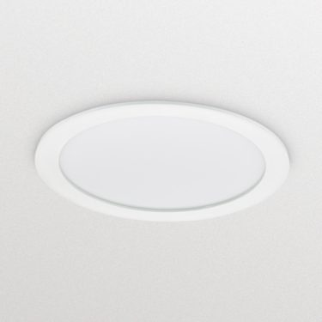 | 304 | 44 | 64 | 43 | 8 | 463 |  | € 0

Stuurunit t.b.v. besturing reeds bestaande LED downlighters Maximaal 4 spots per unit. |  | 7 | 27 | 27 | 28 | 18 | 107 |  | € 0
Gateway Maximaal 200 armaturen per gateway. |  | 5 | 5 | 5 | 5 | 3 | 23 |  | € 0
Wandschakelaars (draadloos) |  | 30 | 30 | 30 | 30 | 30 | 150 |  | € 0
Bewegingssensoren |  | 30 | 30 | 30 | 30 | 30 | 150 |  | € 0
Kosten lichtmanagementsysteem** |  |  |  |  |  |  | 1 |  | € 0

 |  |  |  |  |  |  | Totaal uren | Uurtarief excl. BTW
Indicatie uren enginering |  | 80 | 80 | 80 | 80 | 80 | 400 |  | € 0
Indicatie uren projectleiding |  | 32 | 32 | 32 | 32 | 32 | 160 |  | € 0
Indicatie uren (de)montage*** |  | 400 | 300 | 300 | 300 | 200 | 1500 |  | € 0

Totaalprijs armaturen |  |  |  |  |  |  | € 0
Totaalprijs toebehoren (en eventueel lichtmanagementsysteem) |  |  |  |  |  |  | € 0
Totaalprijs uren |  |  |  |  |  |  | € 0

* Alleen de groene velden mogen ingevuld worden. Het wijzigen van andere velden in dit prijzenblad kan leiden tot uitsluiting.
** Dit betreft alle kosten voor het lichtmanagementsysteem zoals kosten voor de inplementatie/updates en andere kosten. Indien geen (extra) kosten in rekening worden gebracht voor het lichtmanagementsysteem, dan kan Inschrijver € 0 invoeren in het groene invulveld. Indien u de kosten voor het lichtmanagementsysteem per armatuur in rekening brengt, dan dient u deze kosten te verrekenen in de armatuurprijs en € 0 in te voeren in kolom J14.
*** Demontagetarief is inclusief het afvoeren van de oude armaturen en restafval.

